GIRLS
Название | Фото | Размер | Цвет | Плановая цена, база без НДС | Плановая цена, база с НДС | Заказ
 |  | 98,104-52 | голубой
 |  | 110,116-56

BAMBINA
 |  |  |  | 548 | 602.8

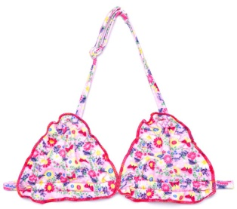
 |  | 98,104-52 | розовый
 |  | 110,116-56
BAMBINA

 |  |  |  | 548 | 602.8

 |  | 98,104-52 | красный
PASTILLE |  | 110,116-56
 |  | 122,128-60
 |  | 122,128-64 |  | 597 | 656.7

 |  | 98,104-52
PASTILLE |  | 110,116-56
 |  | 122,128-60
 |  | 122,128-64 | фуксия | 597 | 656.7

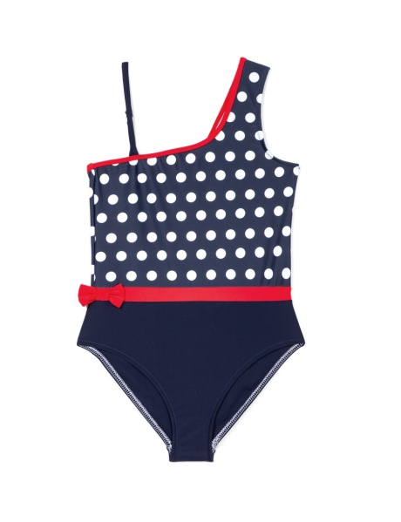
 |  | 98,104-52
MALIBU |  | 110,116-56
 |  | 122,128-60
 |  | 122,128-64 | синий | 597 | 656.7

 |  | 98,104-52
CAPRI |  | 110,116-56
 |  | 122,128-60
 |  | 122,128-64 | синий | 597 | 656.7

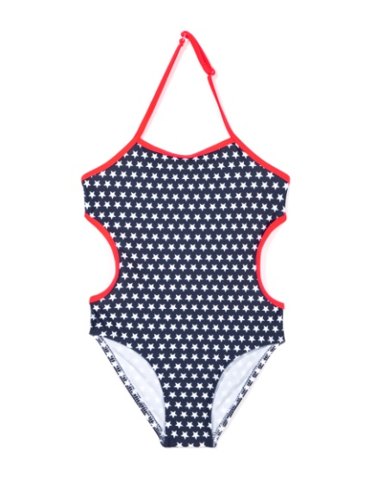
 |  | 110,116-56
SANTORINI |  | 122,128-60
 |  | 122,128-64
 |  | 134,140-68 | синий
 |  | 134,140-72 |  | 597 | 656.7
 |  | 146,152-76

 |  | 122,128-64
PARTY TIME |  | 134,140-68
 |  | 134,140-72 |  | 631 | 694.1
 |  |  | нежно-розовый

 |  | 122,128-60
RAINBOW |  | 122,128-64
 |  | 134,140-68
 |  |  | джинс | 631 | 694.1

 |  | 122,128-64
SPORT TIME |  | 134,140-68
 |  | 134,140-72
 |  | 146,152-76 |  | 615 | 676.5
 |  |  | коралловый

 |  | 110,116-56
PAPILLON |  | 122,128-60
 |  | 122,128-64
 |  | 134,140-68 | розовый | 615 | 676.5
 |  | 134,140-72

 |  | 134,140-68
 |  | 134,140-72
MALDIVES |  | 146,152-76

 |  |  | нежно-розовый | 631 | 694.1

 | 80
 |  | 134,140-72
BACI |  | 146,152-76
 |  | 152-76 |  | 597 | 656.7
 |  | 158-80 | белый |  | 716.4

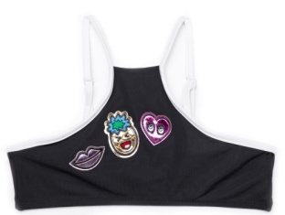
 | 100
 |  | 134,140-72
 |  | 146,152-76
BACI |  | 152-76 |  |  | 656.7
 |  | 158-80 | черный | 597 | 716.4

 | 70 | 70
 |  | 134,140-68
BEACH |  | 134,140-72
 |  | 146,152-76
 |  | 152-76 |  | 664 | 730.4
 |  | 158-80 | синий
 |  | 158,164-84 |  |  | 796.8

 | 80 | 80
 |  | 152-76
SUMMER TIME |  | 158-80 |  |  | 730.4
 |  | 158,164-84 | ванильный |  | 796.8
 |  |  |  | 664

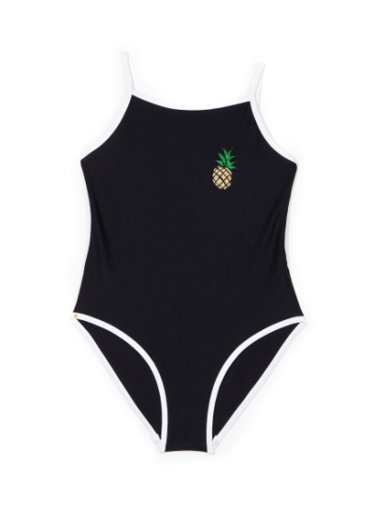
 | 90 | 90
 |  | 134,140-72
FIBI |  | 146,152-76
 |  | 152-76 |  |  | 767.8
 |  | 158-80 | черный | 698 | 837.6
 |  | 158,164-84

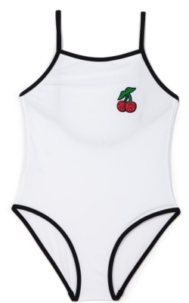
 | 60 | 60
 |  | 134,140-72
FIBI |  | 146,152-76
 |  | 152-76 | белый | 698 | 767.8
 |  | 158-80 |  |  | 837.6
 |  | 158,164-84

